4.6. bis 6.6.2019
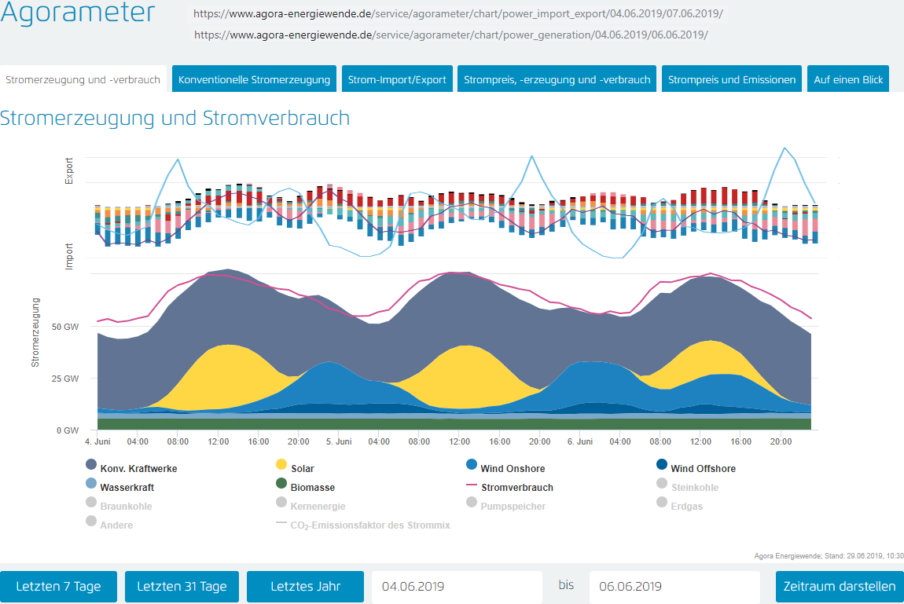

Legende Im-, Export: |  | Lila Linie = Saldo Im-, Export |  | Blaue Linie = Preis/MWh

2019-06-04 | Saldo GW | Preis/MWh | Exporteinnahmen | Importkosten | 2019-06-05 | Saldo GW | Preis/MWh | Exporteinnahmen | Importkosten | 2019-06-06 | Saldo GW | Preis/MWh | Exporteinnahmen | Importkosten
0:00:00 | -5.666 | 34.74 € |  | -196,836.84 € | 0:00:00 | 2.242 | 27.48 € | 61,610.16 € |  | 0:00:00 | -1.16 | 28.50 € |  | -33,060.00 €
1:00:00 | -8.826 | 32.99 € |  | -291,169.74 € | 1:00:00 | 1.108 | 26.06 € | 28,874.48 € |  | 1:00:00 | -0.532 | 26.50 € |  | -14,098.00 €
2:00:00 | -8.314 | 31.86 € |  | -264,884.04 € | 2:00:00 | 1.412 | 24.55 € | 34,664.60 € |  | 2:00:00 | 0.409 | 24.64 € | 10,077.76 €
3:00:00 | -8.565 | 31.21 € |  | -267,313.65 € | 3:00:00 | -3.888 | 24.54 € |  | -95,411.52 € | 3:00:00 | -1.331 | 24.03 € |  | -31,983.93 €
4:00:00 | -8.797 | 32.83 € |  | -288,805.51 € | 4:00:00 | -5.894 | 25.31 € |  | -149,177.14 € | 4:00:00 | -1.726 | 24.06 € |  | -41,527.56 €
5:00:00 | -7.649 | 33.91 € |  | -259,377.59 € | 5:00:00 | -5.477 | 27.75 € |  | -151,986.75 € | 5:00:00 | -1.992 | 27.54 € |  | -54,859.68 €
6:00:00 | -8.56 | 42.95 € |  | -367,652.00 € | 6:00:00 | -5.893 | 37.52 € |  | -221,105.36 € | 6:00:00 | -4.162 | 32.16 € |  | -133,849.92 €
7:00:00 | -7.406 | 50.29 € |  | -372,447.74 € | 7:00:00 | -5.454 | 44.51 € |  | -242,757.54 € | 7:00:00 | -5.85 | 40.73 € |  | -238,270.50 €
8:00:00 | -5.572 | 55.43 € |  | -308,855.96 € | 8:00:00 | -4.996 | 44.99 € |  | -224,770.04 € | 8:00:00 | -5.381 | 42.91 € |  | -230,898.71 €
9:00:00 | -3.075 | 46.93 € |  | -144,309.75 € | 9:00:00 | -2.036 | 43.97 € |  | -89,522.92 € | 9:00:00 | -5.358 | 39.93 € |  | -213,944.94 €
10:00:00 | -1.015 | 42.24 € |  | -42,873.60 € | 10:00:00 | -1.319 | 41.38 € |  | -54,580.22 € | 10:00:00 | -3.065 | 43.11 € |  | -132,132.15 €
11:00:00 | 1.158 | 41.00 € | 4,747.80 € |  | 11:00:00 | 0.321 | 40.46 € | 12,987.66 € |  | 11:00:00 | -1.309 | 33.62 € |  | -44,008.58 €
12:00:00 | 2.181 | 37.56 € | 8,191.84 € |  | 12:00:00 | 0.508 | 38.85 € | 19,735.80 € |  | 12:00:00 | -0.344 | 32.31 € |  | -11,114.64 €
13:00:00 | 3.275 | 36.50 € | 11,953.75 € |  | 13:00:00 | 1.12 | 36.32 € | 40,678.40 € |  | 13:00:00 | -1.596 | 32.00 € |  | -51,072.00 €
14:00:00 | 3.517 | 35.19 € | 12,376.32 € |  | 14:00:00 | 0.328 | 36.19 € | 11,870.32 € |  | 14:00:00 | -0.693 | 32.00 € |  | -22,176.00 €
15:00:00 | 2.781 | 34.47 € | 9,586.11 € |  | 15:00:00 | -0.062 | 38.01 € |  | -2,356.62 € | 15:00:00 | -1.152 | 32.53 € |  | -37,474.56 €
16:00:00 | 1.938 | 36.65 € | 7,102.77 € |  | 16:00:00 | -1.701 | 39.00 € |  | -66,339.00 € | 16:00:00 | -3.438 | 33.58 € |  | -115,448.04 €
17:00:00 | 0.673 | 42.92 € | 2,888.52 € |  | 17:00:00 | -3.364 | 43.45 € |  | -146,165.80 € | 17:00:00 | -3.87 | 35.76 € |  | -138,391.20 €
18:00:00 | -1.647 | 45.13 € |  | -74,329.11 € | 18:00:00 | -5.062 | 48.28 € |  | -244,393.36 € | 18:00:00 | -5.638 | 42.98 € |  | -242,321.24 €
19:00:00 | -3.1 | 46.17 € |  | -143,127.00 € | 19:00:00 | -6.621 | 56.53 € |  | -374,285.13 € | 19:00:00 | -5.442 | 52.04 € |  | -283,201.68 €
20:00:00 | -2.032 | 44.72 € |  | -90,871.04 € | 20:00:00 | -5.707 | 49.41 € |  | -281,982.87 € | 20:00:00 | -6.528 | 59.09 € |  | -385,739.52 €
21:00:00 | 0.303 | 38.28 € | 1,159.88 € |  | 21:00:00 | -3.949 | 43.68 € |  | -172,492.32 € | 21:00:00 | -6.98 | 55.30 € |  | -385,994.00 €
22:00:00 | 3.061 | 33.83 € | 10,355.36 € |  | 22:00:00 | -2.584 | 39.99 € |  | -103,334.16 € | 22:00:00 | -7.782 | 47.73 € |  | -371,434.86 €
23:00:00 | 4.141 | 28.01 € | 11,598.94 € |  | 23:00:00 | -0.326 | 32.09 € |  | -10,461.34 € | 23:00:00 | -7.676 | 41.47 € |  | -318,323.72 €

Saldo GWh | -57.196 | Salden | 79,961.29 € | -3,112,853.57 € | Saldo GWh | -57.294 | Salden | 210,421.42 € | -2,631,122.09 € | Saldo GWh | -82.596 | Salden | 10,077.76 € | -3,531,325.43 €
Import GWh | -80.224 |  | Importkosten | -3,112,853.57 € | Import GWH | -64.333 |  | Importkosten | -2,631,122.09 € | Import GWh | -83.005 |  | Importkosten | -3,531,325.43 €
Export GWh | 23.028 |  | ./. Exporteinnahmen | 79,961.29 € | Export GWh | 7.039 |  | ./. Exporteinnahmen | 210,421.42 € | Export GWh | 0.409 |  | ./. Exporteinnahmen | 10,077.76 €
 |  |  | Saldo | -3,032,892.28 € |  |  |  | Saldo | -2,420,700.67 € |  |  |  | Saldo | -3,521,247.67 €

Positive Summe GW-Salden = Export
Negativer Summe GW-Salden= Import

Der Saldo GW bezieht sich immer auf eine Stunde, deswegen die Bezeichnung GW und nicht GWh. |  |  |  |  | Alle Übertragungen und Berechnungen durch Rüdiger Stobbe nach bestem Wissen und Gewissen aber ohne Gewähr. © Rüdiger Stobbe
 |  |  |  |  | Die Adressen der Webseiten, aus denen die Werte stammen, die ich verwendet habe, finden Sie ganz oben.

2019-06-04 | Saldo GW | Preis/MWh | Exporteinnahmen | Importkosten | Die Charts von angora-energiewende.de wurden so zusammengefügt, dass der Zusammenhang von Stromerzeugung, Stromim- und Stromexport sowie die daraus folgende Preisbildung pro MWh
0:00:00 | -5.666 | 34.74 € |  | -196,836.84 € | erklärbar wird. Darüber hinaus wurden die jeweiligen Im-, Exportsalden Strom pro Stunde und die Strompreise tabellarisch ebenfalls pro Stunde und Tag aufgelistet und einzeln, sowie komplett
1:00:00 | -8.826 | 32.99 € |  | -291,169.74 € | über den gesamten Dreitageszeitraum ausgewertet.
2:00:00 | -8.314 | 31.86 € |  | -264,884.04 €
3:00:00 | -8.565 | 31.21 € |  | -267,313.65 € | Im ausgewählten Dreitageszeitraum reichte der in Deutschland erzeugte Strom die meiste Zeit nicht aus, um den Bedarf zu decken. Die notwendigen Stromimporte erzeugten - von den frühen Morgenstunden
4:00:00 | -8.797 | 32.83 € |  | -288,805.51 € | abgesehen - Preisspitzen im Markt. Die Berechnungen zeigen, dass Strom fast immer teuer eingekauft wird, und billig verkauft wird. Ausnahme: Zu Zeiten geringer Nachfrage - etwa von 23:00 bis 5:00 Uhr
5:00:00 | -7.649 | 33.91 € |  | -259,377.59 € | sind auch die Importpreise relativ niedrig.
6:00:00 | -8.56 | 42.95 € |  | -367,652.00 €
7:00:00 | -7.406 | 50.29 € |  | -372,447.74 € | Aachen, 30.6.2019
8:00:00 | -5.572 | 55.43 € |  | -308,855.96 €
9:00:00 | -3.075 | 46.93 € |  | -144,309.75 €
10:00:00 | -1.015 | 42.24 € |  | -42,873.60 €
11:00:00 | 1.158 | 41.00 € | 4,747.80 €
12:00:00 | 2.181 | 37.56 € | 8,191.84 €
13:00:00 | 3.275 | 36.50 € | 11,953.75 €
14:00:00 | 3.517 | 35.19 € | 12,376.32 €
15:00:00 | 2.781 | 34.47 € | 9,586.11 €
16:00:00 | 1.938 | 36.65 € | 7,102.77 €
17:00:00 | 0.673 | 42.92 € | 2,888.52 €
18:00:00 | -1.647 | 45.13 € |  | -74,329.11 €
19:00:00 | -3.1 | 46.17 € |  | -143,127.00 €
20:00:00 | -2.032 | 44.72 € |  | -90,871.04 €
21:00:00 | 0.303 | 38.28 € | 1,159.88 €
22:00:00 | 3.061 | 33.83 € | 10,355.36 €
23:00:00 | 4.141 | 28.01 € | 11,598.94 €

2019-06-05
0:00:00 | 2.242 | 27.48 € | 61,610.16 €
1:00:00 | 1.108 | 26.06 € | 28,874.48 €
2:00:00 | 1.412 | 24.55 € | 34,664.60 €
3:00:00 | -3.888 | 24.54 € |  | -95,411.52 €
4:00:00 | -5.894 | 25.31 € |  | -149,177.14 €
5:00:00 | -5.477 | 27.75 € |  | -151,986.75 €
6:00:00 | -5.893 | 37.52 € |  | -221,105.36 €
7:00:00 | -5.454 | 44.51 € |  | -242,757.54 €
8:00:00 | -4.996 | 44.99 € |  | -224,770.04 €
9:00:00 | -2.036 | 43.97 € |  | -89,522.92 €
10:00:00 | -1.319 | 41.38 € |  | -54,580.22 €
11:00:00 | 0.321 | 40.46 € | 12,987.66 €
12:00:00 | 0.508 | 38.85 € | 19,735.80 €
13:00:00 | 1.12 | 36.32 € | 40,678.40 €
14:00:00 | 0.328 | 36.19 € | 11,870.32 €
15:00:00 | -0.062 | 38.01 € |  | -2,356.62 €
16:00:00 | -1.701 | 39.00 € |  | -66,339.00 €
17:00:00 | -3.364 | 43.45 € |  | -146,165.80 €
18:00:00 | -5.062 | 48.28 € |  | -244,393.36 €
19:00:00 | -6.621 | 56.53 € |  | -374,285.13 €
20:00:00 | -5.707 | 49.41 € |  | -281,982.87 €
21:00:00 | -3.949 | 43.68 € |  | -172,492.32 €
22:00:00 | -2.584 | 39.99 € |  | -103,334.16 €
23:00:00 | -0.326 | 32.09 € |  | -10,461.34 €

2019-06-06
0:00:00 | -1.16 | 28.50 € |  | -33,060.00 €
1:00:00 | -0.532 | 26.50 € |  | -14,098.00 €
2:00:00 | 0.409 | 24.64 € | 10,077.76 €
3:00:00 | -1.331 | 24.03 € |  | -31,983.93 €
4:00:00 | -1.726 | 24.06 € |  | -41,527.56 €
5:00:00 | -1.992 | 27.54 € |  | -54,859.68 €
6:00:00 | -4.162 | 32.16 € |  | -133,849.92 €
7:00:00 | -5.85 | 40.73 € |  | -238,270.50 €
8:00:00 | -5.381 | 42.91 € |  | -230,898.71 €
9:00:00 | -5.358 | 39.93 € |  | -213,944.94 €
10:00:00 | -3.065 | 43.11 € |  | -132,132.15 €
11:00:00 | -1.309 | 33.62 € |  | -44,008.58 €
12:00:00 | -0.344 | 32.31 € |  | -11,114.64 €
13:00:00 | -1.596 | 32.00 € |  | -51,072.00 €
14:00:00 | -0.693 | 32.00 € |  | -22,176.00 €
15:00:00 | -1.152 | 32.53 € |  | -37,474.56 €
16:00:00 | -3.438 | 33.58 € |  | -115,448.04 €
17:00:00 | -3.87 | 35.76 € |  | -138,391.20 €
18:00:00 | -5.638 | 42.98 € |  | -242,321.24 €
19:00:00 | -5.442 | 52.04 € |  | -283,201.68 €
20:00:00 | -6.528 | 59.09 € |  | -385,739.52 €
21:00:00 | -6.98 | 55.30 € |  | -385,994.00 €
22:00:00 | -7.782 | 47.73 € |  | -371,434.86 €
23:00:00 | -7.676 | 41.47 € |  | -318,323.72 €
 | Summe GW-Salden |  | Saldo Exporteinnahmen | Saldo Importkosten
 | -197.086 |  | 300,460.47 € | -9,275,301.09 €

 |  |  | Importkosten | -9,275,301.09 €
 | Preis pro MWh Importstrom | 45.54 € | ./. Exporteinnahmen | 300,460.47 €
 | vom 4. bis 6. 6. 2019 |  | Saldo | -8,974,840.62 €

Positive Summe GW-Salden = Export
Negativer Summe GW-Salden= Import

Der Saldo GW bezieht sich immer auf eine Stunde, deswegen die Bezeichnung GW und nicht GWh.

7.6. bis 9.6.2019
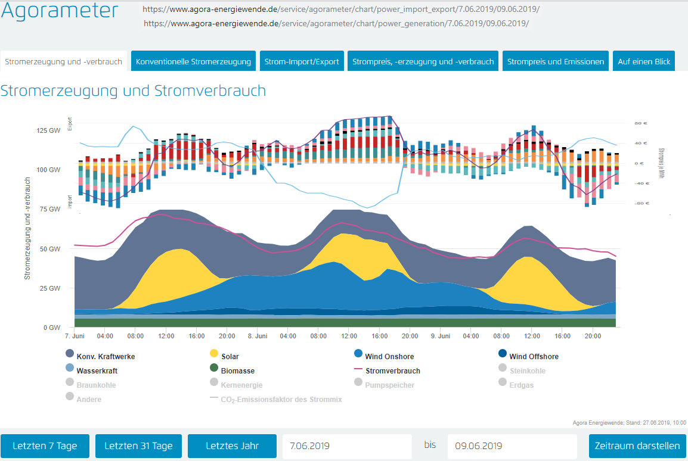

 | Legende Im-, Export: |  | Lila Linie = Saldo Im-, Export |  | Blaue Linie = Preis/MWh

 | 2019-06-07 | Saldo GW | Preis/MWh | Exporteinnahmen | Importkosten |  | 2019-06-08 | Saldo GW | Preis/MWh | Exporteinnahmen | Exportkosten | 2019-06-09 | Saldo GW | Preis/MWh | Exporteinnahmen | Importkosten
 | 0:00:00 | 2.523 | 25.62 € | 64,639.26 € |  |  | 0:00:00 | 3.1 | -0.05 € |  | -155.00 € | 0:00:00 | 2.523 | 25.62 € | 64,639.26 €
 | 1:00:00 | 3.198 | 14.24 € | 45,539.52 € |  |  | 1:00:00 | 4.516 | -19.95 € |  | -90,094.20 € | 1:00:00 | 3.198 | 14.24 € | 45,539.52 €
 | 2:00:00 | 2.596 | 12.00 € | 31,152.00 € |  |  | 2:00:00 | 5.677 | -39.95 € |  | -226,796.15 € | 2:00:00 | 2.596 | 12.00 € | 31,152.00 €
 | 3:00:00 | 1.378 | 9.16 € | 12,622.48 € |  |  | 3:00:00 | 4.053 | -40.00 € |  | -162,120.00 € | 3:00:00 | 1.378 | 9.16 € | 12,622.48 €
 | 4:00:00 | -0.022 | 10.98 € |  | -241.56 € |  | 4:00:00 | 3.495 | -44.93 € |  | -157,030.35 € | 4:00:00 | 0.022 | 10.98 € | 241.56 €
 | 5:00:00 | -1.284 | 10.72 € |  | -13,764.48 € |  | 5:00:00 | 3.898 | -54.78 € |  | -213,532.44 € | 5:00:00 | -1.284 | 10.72 € |  | -13,764.48 €
 | 6:00:00 | -1.112 | 14.81 € |  | -16,468.72 € |  | 6:00:00 | 4.885 | -59.95 € |  | -292,855.75 € | 6:00:00 | -1.112 | 14.81 € |  | -16,468.72 €
 | 7:00:00 | 0.203 | 13.38 € | 2,716.14 € |  |  | 7:00:00 | 6.139 | -60.00 € |  | -368,340.00 € | 7:00:00 | 0.203 | 13.38 € | 2,716.14 €
 | 8:00:00 | 2.234 | 15.53 € | 34,694.02 € |  |  | 8:00:00 | 8.148 | -60.70 € |  | -494,583.60 € | 8:00:00 | 2.234 | 15.73 € | 35,140.82 €
 | 9:00:00 | 4.4 | 10.47 € | 46,068.00 € |  |  | 9:00:00 | 8.264 | -65.06 € |  | -537,655.84 € | 9:00:00 | 4.4 | 10.47 € | 46,068.00 €
 | 10:00:00 | 6.456 | 5.28 € | 34,087.68 € |  |  | 10:00:00 | 10.212 | -68.25 € |  | -696,969.00 € | 10:00:00 | 6.456 | 5.28 € | 34,087.68 €
 | 11:00:00 | 7.457 | 12.26 € | 91,422.82 € |  |  | 11:00:00 | 10.89 | -73.04 € |  | -795,405.60 € | 11:00:00 | 7.457 | 12.26 € | 91,422.82 €
 | 12:00:00 | 8.398 | 14.96 € | 125,634.08 € |  |  | 12:00:00 | 10.989 | -75.90 € |  | -834,065.10 € | 12:00:00 | 8.398 | 14.96 € | 125,634.08 €
 | 13:00:00 | 6.563 | 13.58 € | 89,125.54 € |  |  | 13:00:00 | 11.143 | -85.03 € |  | -947,489.29 € | 13:00:00 | 6.563 | 13.58 € | 89,125.54 €
 | 14:00:00 | 3.588 | 14.93 € | 53,568.84 € |  |  | 14:00:00 | 11.434 | -90.01 € |  | -1,029,174.34 € | 14:00:00 | 3.588 | 14.93 € | 53,568.84 €
 | 15:00:00 | 1.645 | 17.94 € | 29,511.30 € |  |  | 15:00:00 | 11.508 | -85.04 € |  | -978,640.32 € | 15:00:00 | 1.645 | 17.94 € | 29,511.30 €
 | 16:00:00 | -2.446 | 24.68 € |  | -60,367.28 € |  | 16:00:00 | 11.573 | -74.44 € |  | -861,494.12 € | 16:00:00 | -2.446 | 24.68 € |  | -60,367.28 €
 | 17:00:00 | -5.362 | 31.90 € |  | -171,047.80 € |  | 17:00:00 | 11.787 | -65.04 € |  | -766,626.48 € | 17:00:00 | -5.362 | 31.90 € |  | -171,047.80 €
 | 18:00:00 | -6.163 | 44.38 € |  | -273,513.94 € |  | 18:00:00 | 9.053 | -59.94 € |  | -542,636.82 € | 18:00:00 | -6.163 | 44.38 € |  | -273,513.94 €
 | 19:00:00 | -7.895 | 48.77 € |  | -385,039.15 € |  | 19:00:00 | 4.465 | 10.54 € | 47,061.10 € |  | 19:00:00 | -7.895 | 48.77 € |  | -385,039.15 €
 | 20:00:00 | -6.751 | 50.53 € |  | -341,128.03 € |  | 20:00:00 | 2.118 | 23.54 € | 49,857.72 € |  | 20:00:00 | -6.751 | 50.53 € |  | -341,128.03 €
 | 21:00:00 | -3.577 | 47.15 € |  | -168,655.55 € |  | 21:00:00 | 2.761 | 25.47 € | 70,322.67 € |  | 21:00:00 | -5.105 | 47.15 € |  | -240,700.75 €
 | 22:00:00 | -3.685 | 41.12 € |  | -151,527.20 € |  | 22:00:00 | 2.06 | 27.31 € | 56,258.60 € |  | 22:00:00 | -3.685 | 41.12 € |  | -151,527.20 €
 | 23:00:00 | -2.736 | 35.60 € |  | -97,401.60 € |  | 23:00:00 | 2.321 | 20.84 € | 48,369.64 € |  | 23:00:00 | -2.736 | 35.60 € |  | -97,401.60 €
 | Saldo GWh | 9.606 | Salden | 660,781.68 € | -1,679,155.31 € |  | Saldo GWh | 164.489 | Salden | 271,869.73 € | -9,995,664.40 € | Saldo GWh | 8.122 | Salden | 661,470.04 € | -1,750,958.95 €
 | Import GWh | -41.033 |  | Importkosten | -1,679,155.31 € |  | Import GWh | 0 |  | Exportkosten | -9,995,664.40 € | Import GWh | -42.539 |  | Exporteinnahmen | 661,470.04 €
 | Export GWh | 50.639 |  | ./. Exporteinnahmen | 660,781.68 € |  | Export GWh | 164.489 |  | ./. Exporteinnahmen | 271,869.73 € | Export GWh | 50.661 |  | Importkosten | -1,750,958.95 €
 |  |  |  | Saldo | -1,018,373.63 € |  |  |  |  | Saldo | -9,723,794.67 € |  |  |  | Saldo | -1,089,488.91 €

 | Positive Summe GW-Salden = Export
 | Negativer Summe GW-Salden= Import

 | Der Saldo GW bezieht sich immer auf eine Stunde, deswegen die Bezeichnung GW und nicht GWh. |  |  |  |  |  | Alle Übertragungen und Berechnungen durch Rüdiger Stobbe nach bestem Wissen und Gewissen aber ohne Gewähr. © Rüdiger Stobbe
 |  |  |  |  |  |  | Die Adressen der Webseiten, aus denen die Werte stammen, die ich verwendet habe, finden Sie ganz oben.
 | 7.6. bis 9.6.2019 | Saldo GW | Preis/MWh | Exporteinnahmen | Im-, Exportkosten
 | 0:00:00 | 2.523 | 25.62 € | 64,639.26 € |  |  | Die Charts von angora-energiewende.de wurden so zusammengefügt, dass der Zusammenhang von Stromerzeugung, Stromim- und Stromexport sowie die daraus folgende Preisbildung pro MWh
 | 1:00:00 | 3.198 | 14.24 € | 45,539.52 € |  |  | erklärbar wird. Darüber hinaus wurden die jeweiligen Im-, Exportsalden Strom pro Stunde und die Strompreise tabellarisch ebenfalls pro Stunde und Tag aufgelistet und einzeln, sowie komplett
 | 2:00:00 | 2.596 | 12.00 € | 31,152.00 € |  |  | über den gesamten Dreitageszeitraum ausgewertet.
 | 3:00:00 | 1.378 | 9.16 € | 12,622.48 €
 | 4:00:00 | -0.022 | 10.98 € |  | -241.56 € | I | Die Gesamtbilanz ist kostenintensiv: Sowohl pro Tag, als auch über den gesamten Zeitraum. Unter dem Strich bringt der Stromexport kein Geld. Im Gegenteil: Die Summe der stündlichen GW-Salden
 | 5:00:00 | -1.284 | 10.72 € |  | -13,764.48 € | I | ist regelmäßig positiv. Es wurde mehr Strom exportiert, als importiert. Dennoch ist die Einnahme- Ausgabenrechnung negativ. Grund: Der zu zahlende Preis für Importstrom ist regelmäßig höher,
 | 6:00:00 | -1.112 | 14.81 € |  | -16,468.72 € | I | als der Preis, der beim Stromexport erzielt werden kann. Wenn, wie am 8.6.2019, die Strompreise sogar negativ werden, wird das Zuviel an Strom mit einer zusätzliche Bonuszahlung verschenkt.
 | 7:00:00 | 0.203 | 13.38 € | 2,716.14 € |  |  | Das "Zuviel" an Strom ergibt sich aus dem plötzlichen Auffrischen des Windes plus Sonnenschein. Die bis zu diesem Zeitpunkt nötige konventionelle Stromerzeugung konnte nicht schnell genug
 | 8:00:00 | 2.234 | 15.53 € | 34,694.02 € |  |  | gedrosselt werden, so dass ein erhebliches Überangebot im Markt entstand. Mit entsprechendem Preisverfall. Dass die garantierte Vergütung für die Windmüller und Sonnenstromernter zusätzlich
 | 9:00:00 | 4.4 | 10.47 € | 46,068.00 € |  |  | fällig wird, sei am Rande erwähnt.
 | 10:00:00 | 6.456 | 5.28 € | 34,087.68 €
 | 11:00:00 | 7.457 | 12.26 € | 91,422.82 € |  |  | Aachen, 30.6.2019
 | 12:00:00 | 8.398 | 14.96 € | 125,634.08 €
 | 13:00:00 | 6.563 | 13.58 € | 89,125.54 €
 | 14:00:00 | 3.588 | 14.93 € | 53,568.84 €
 | 15:00:00 | 1.645 | 17.94 € | 29,511.30 €
 | 16:00:00 | -2.446 | 24.68 € |  | -60,367.28 € | I
 | 17:00:00 | -5.362 | 31.90 € |  | -171,047.80 € | I
 | 18:00:00 | -6.163 | 44.38 € |  | -273,513.94 € | I
 | 19:00:00 | -7.895 | 48.77 € |  | -385,039.15 € | I
 | 20:00:00 | -6.751 | 50.53 € |  | -341,128.03 € | I
 | 21:00:00 | -3.577 | 47.15 € |  | -168,655.55 € | I
 | 22:00:00 | -3.685 | 41.12 € |  | -151,527.20 € | I
 | 23:00:00 | -2.736 | 35.60 € |  | -97,401.60 € | I
2019-06-08
 | 0:00:00 | 3.1 | -0.05 € |  | -155.00 € | E
 | 1:00:00 | 4.516 | -19.95 € |  | -90,094.20 € | E
 | 2:00:00 | 5.677 | -39.95 € |  | -226,796.15 € | E
 | 3:00:00 | 4.053 | -40.00 € |  | -162,120.00 € | E
 | 4:00:00 | 3.495 | -44.93 € |  | -157,030.35 € | E
 | 5:00:00 | 3.898 | -54.78 € |  | -213,532.44 € | E
 | 6:00:00 | 4.885 | -59.95 € |  | -292,855.75 € | E
 | 7:00:00 | 6.139 | -60.00 € |  | -368,340.00 € | E
 | 8:00:00 | 8.148 | -60.70 € |  | -494,583.60 € | E
 | 9:00:00 | 8.264 | -65.06 € |  | -537,655.84 € | E
 | 10:00:00 | 10.212 | -68.25 € |  | -696,969.00 € | E
 | 11:00:00 | 10.89 | -73.04 € |  | -795,405.60 € | E
 | 12:00:00 | 10.989 | -75.90 € |  | -834,065.10 € | E
 | 13:00:00 | 11.143 | -85.03 € |  | -947,489.29 € | E
 | 14:00:00 | 11.434 | -90.01 € |  | -1,029,174.34 € | E
 | 15:00:00 | 11.508 | -85.04 € |  | -978,640.32 € | E
 | 16:00:00 | 11.573 | -74.44 € |  | -861,494.12 € | E
 | 17:00:00 | 11.787 | -65.04 € |  | -766,626.48 € | E
 | 18:00:00 | 9.053 | -59.94 € |  | -542,636.82 € | E
 | 19:00:00 | 4.465 | 10.54 € | 47,061.10 €
 | 20:00:00 | 2.118 | 23.54 € | 49,857.72 €
 | 21:00:00 | 2.761 | 25.47 € | 70,322.67 €
 | 22:00:00 | 2.06 | 27.31 € | 56,258.60 €
 | 23:00:00 | 2.321 | 20.84 € | 48,369.64 €
2019-06-09
 | 0:00:00 | 2.523 | 25.62 € | 64,639.26 €
 | 1:00:00 | 3.198 | 14.24 € | 45,539.52 €
 | 2:00:00 | 2.596 | 12.00 € | 31,152.00 €
 | 3:00:00 | 1.378 | 9.16 € | 12,622.48 €
 | 4:00:00 | 0.022 | 10.98 € | 241.56 €
 | 5:00:00 | -1.284 | 10.72 € |  | -13,764.48 € | I
 | 6:00:00 | -1.112 | 14.81 € |  | -16,468.72 € | I
 | 7:00:00 | 0.203 | 13.38 € | 2,716.14 €
 | 8:00:00 | 2.234 | 15.73 € | 35,140.82 €
 | 9:00:00 | 4.4 | 10.47 € | 46,068.00 €
 | 10:00:00 | 6.456 | 5.28 € | 34,087.68 €
 | 11:00:00 | 7.457 | 12.26 € | 91,422.82 €
 | 12:00:00 | 8.398 | 14.96 € | 125,634.08 €
 | 13:00:00 | 6.563 | 13.58 € | 89,125.54 €
 | 14:00:00 | 3.588 | 14.93 € | 53,568.84 €
 | 15:00:00 | 1.645 | 17.94 € | 29,511.30 €
 | 16:00:00 | -2.446 | 24.68 € |  | -60,367.28 € | I
 | 17:00:00 | -5.362 | 31.90 € |  | -171,047.80 € | I
 | 18:00:00 | -6.163 | 44.38 € |  | -273,513.94 € | I
 | 19:00:00 | -7.895 | 48.77 € |  | -385,039.15 € | I
 | 20:00:00 | -6.751 | 50.53 € |  | -341,128.03 € | I
 | 21:00:00 | -5.105 | 47.15 € |  | -240,700.75 € | I
 | 22:00:00 | -3.685 | 41.12 € |  | -151,527.20 € | I
 | 23:00:00 | -2.736 | 35.60 € |  | -97,401.60 € | I
 |  | Summe GW-Salden |  | Saldo Exporteinnahmen | Saldo Im-, Exportkosten
 |  | 182.217 |  | 1,594,121.45 € | -13,425,778.66 €

 |  | Preis pro MWh Importstrom | 141.57 € | Saldo Im-, Exportkosten | -13,425,778.66 €
 |  | vom 7. bis 9. 6. 2019 |  | ./. Exporteinnahmen | 1,594,121.45 €
 |  |  |  | Saldo | -11,831,657.21 €

 | Die Berechnung pro MWh: Saldo dividiert durch die Summe des Importstroms = 83,573 GWh

 | Positive Summe GW-Salden = Export
 | Negativer Summe GW-Salden= Import

 | Der Saldo GW bezieht sich immer auf eine Stunde, deswegen die Bezeichnung GW und nicht GWh.

